2010
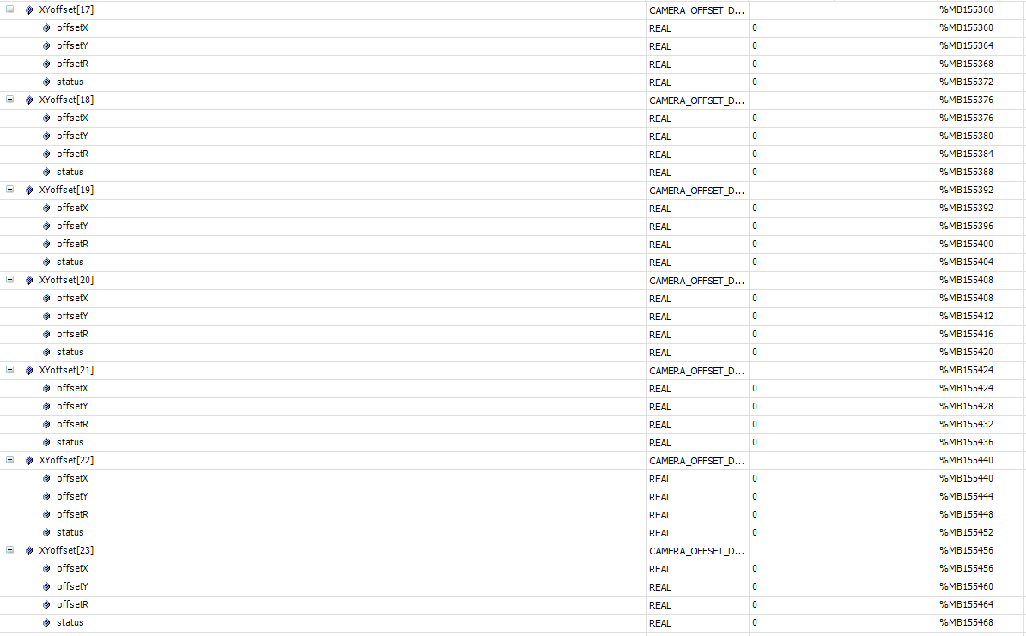
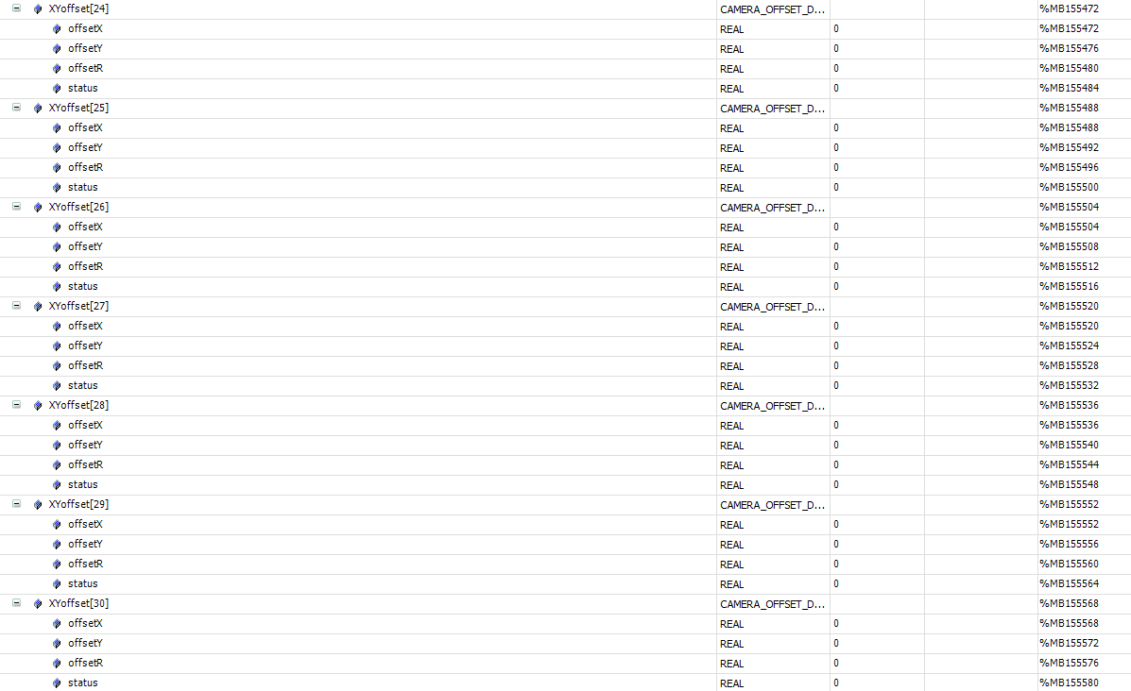
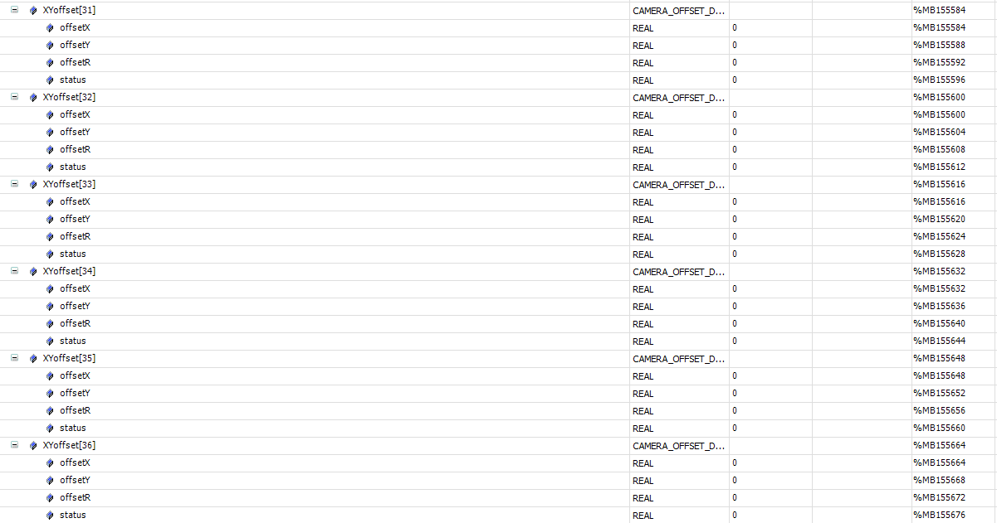
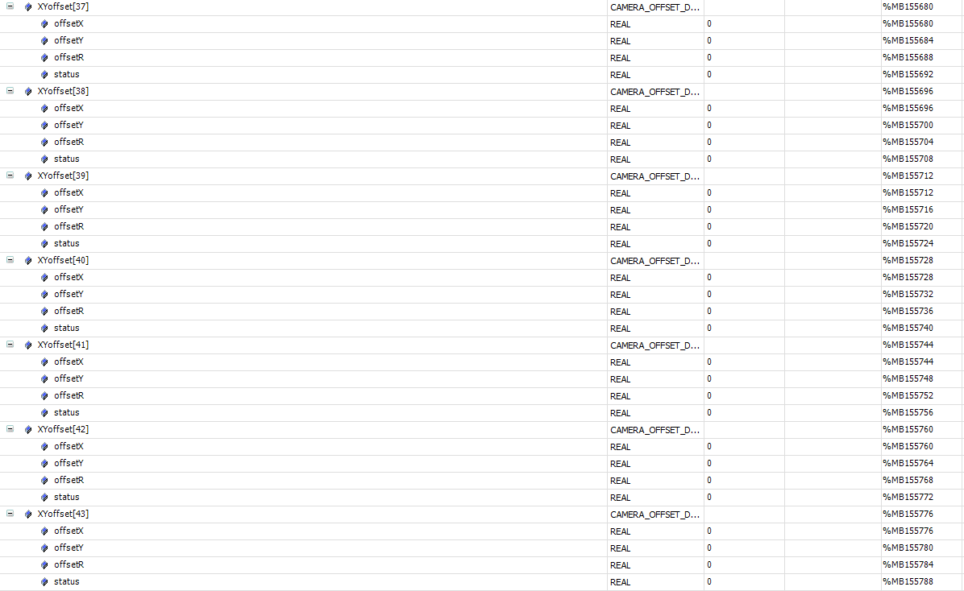
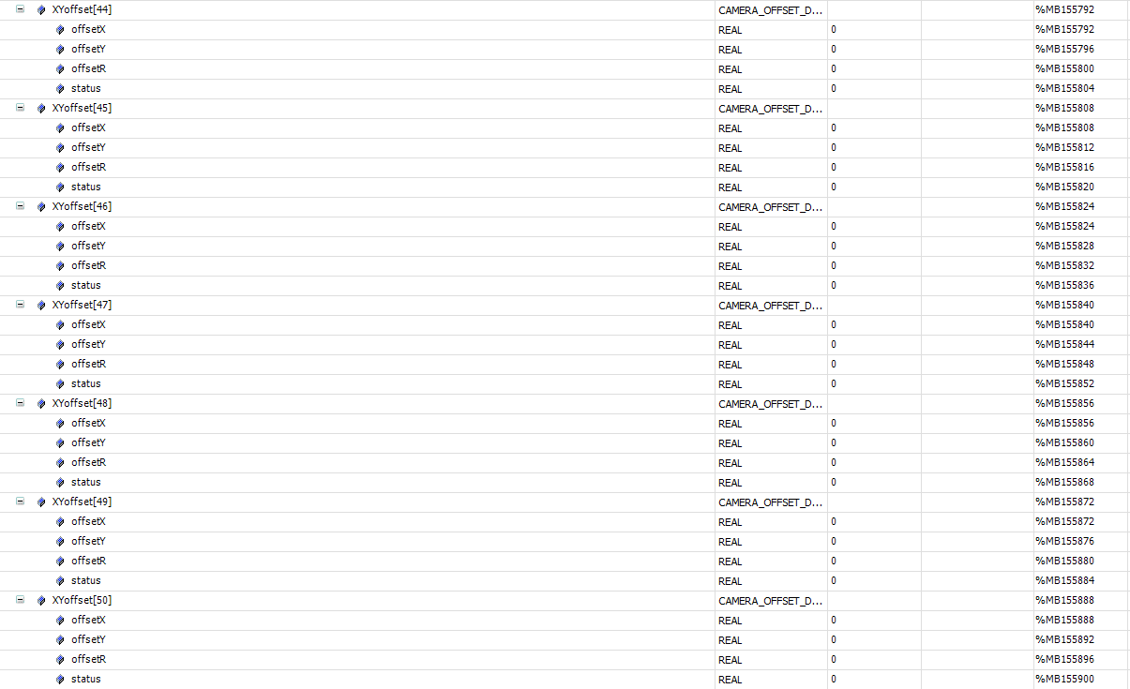
标签 | 描述 | 所属 | mes操作方式 | 类型
心跳
Application.gvl_OPMODE01_MES.mes2plc.geneal.heartBeat | MES 心跳 5s 更新一次 | mes | write | bool
报警
Application.gvl_OPMODE01_MES.plc2mes.geneal.alarmCode | 报警code | plc | read | string
控制状态
Application.gvl_OPMODE01_RECIPE.RecipeCtrl.Active.Mode | 控制状态,本地模式 or MES控制模式 | plc | read | int
运行状态
Application.gvl_OPMODE01_MES.plc2mes.geneal.deviceState | 当前运行状态 | plc | read | int
配方切换
Application.gvl_OPMODE01_MES.mes2plc.changeOver.cmd | 切换配方命令 | mes |  | bool
Application.gvl_OPMODE01_MES.mes2plc.changeOver.cmdID | 1.询问PLC是否可以切换配方。2切换配方。 | mes |  | int
Application.gvl_OPMODE01_MES.mes2plc.changeOver.recipeName | 配方名称 | mes |  | string
Application.gvl_OPMODE01_MES.mes2plc.changeOver.recipeID | 配方号 | mes |  | int
Application.gvl_OPMODE01_MES.plc2mes.changeOver.done | 切换配方命令响应 | plc |  | bool
Application.gvl_OPMODE01_MES.plc2mes.changeOver.cmdID | 1：允许切配方；2：切配方完成 | plc |  | int
Application.gvl_OPMODE01_MES.plc2mes.changeOver.recipeName | 配方名称 | plc |  | string
Application.gvl_OPMODE01_MES.plc2mes.changeOver.recipeID | 配方号 | plc |  | int
配方上传
Application.gvl_OPMODE01_MES.plc2mes.changeOver.recipe_UpLoad_Request | 配方上传请求 | plc |  | bool
Application.gvl_OPMODE01_MES.plc2mes.changeOver.recipeID | 配方号 | plc |  | int
Application.gvl_OPMODE01_MES.plc2mes.changeOver.recipeName | 配方名称 | plc |  | string
Application.gvl_OPMODE01_MES.mes2plc.changeOver.recipe_UpLoad_Response | 配方上传响应 | plc |  | bool
进站
Application.gvl_OPMODE01_MES.plc2mes.geneal.request_InterLock[1] | 请求信号 | plc | read | bool
Application.gvl_OPMODE01_MES.plc2mes.Interlock.st_1_code | 托盘码 | plc | read | string
Application.gvl_OPMODE01_MES.mes2plc.Interlock.st_1_code | MES回复的托盘码 | mes | write | string
Application.gvl_OPMODE01_MES.mes2plc.Interlock.st_1_status | 1：可做；2：不可做； | mes | write | string
Application.gvl_OPMODE01_MES.mes2plc.geneal.response_InterLock[1] | 通知plc拿mes反馈信息 | mes | write | bool
OK产品出站
Application.gvl_OPMODE01_MES.plc2mes.geneal.request_partDone[1] | 出站信号请求 | plc | read | bool
Application.gvl_OPMODE01_MES.plc2mes.partDone.st_1_code[1] | 回流焊托盘码 | plc | read | string
Application.gvl_OPMODE01_MES.plc2mes.partDone.st_1_code[2] | 基板码 | plc | read | string
Application.gvl_OPMODE01_MES.plc2mes.partDone.st_1_code[3] | 限位框码1 | plc | read | string
Application.gvl_OPMODE01_MES.plc2mes.partDone.st_1_code[4] | 限位框码2 | plc | read | string
Application.gvl_OPMODE01_MES.plc2mes.partDone.st_1_data[1] | 焊片U测高数据 | plc | read | read
Application.gvl_OPMODE01_MES.plc2mes.partDone.st_1_data[2] | 焊片M测高数据 | plc | read | read
Application.gvl_OPMODE01_MES.plc2mes.partDone.st_1_data[3] | 焊片D测高数据 | plc | read | read
Application.gvl_OPMODE01_MES.plc2mes.partDone.st_1_position[1] | 产品穴位 | plc | read | int
Application.gvl_OPMODE01_MES.plc2mes.partDone.st_1_status | 产品状态 | plc | read | int
Application.gvl_OPMODE01_MES.mes2plc.geneal.response_partDone[1] | MES响应反馈 | mes | read | bool
NG产品出站
Application.gvl_OPMODE01_MES.plc2mes.geneal.request_partDone[2] | 出站信号请求 | plc | read | bool
Application.gvl_OPMODE01_MES.plc2mes.partDone.st_2_code[1] | 基板码 | plc | read | string
Application.gvl_OPMODE01_MES.plc2mes.partDone.st_2_status | 产品状态 1OK;2NG; | plc | read | int
Application.gvl_OPMODE01_MES.mes2plc.geneal.response_partDone[2] | MES响应反馈 | mes | read | bool
开工单
Application.gvl_OPMODE01_MES.mes2plc.geneal.Lot_name | lot名称 | plc |  | string
Application.gvl_OPMODE01_MES.mes2plc.geneal.Lot_status | 工单状态:工单状态: 1开工单成功；2结工单成功；3允许做料； | mes | write | int
Application.gvl_OPMODE01_MES.mes2plc.geneal.Lot_quantity | 设置数量 | mes | write | Dint
Application.gvl_OPMODE01_MES.plc2mes.geneal.Lot_name | lot名称 | plc |  | string
Application.gvl_OPMODE01_MES.plc2mes.geneal.Lot_start | 开工单请求 | plc |  | bool
Application.gvl_OPMODE01_MES.plc2mes.geneal.Lot_stop | 强制结工单请求 | plc |  | bool
Application.gvl_OPMODE01_MES.plc2mes.geneal.Lot_status | 工单状态:工单状态: 1开工单成功；2结工单成功；3允许做料； | plc | write | int
Application.gvl_OPMODE01_MES.plc2mes.geneal.Lot_quantity | 生产数量 | plc |  | Dint

s

